상품제안서
원목그립 UV차단 암막 골프 장우산 | 상품코드: S48099

 |  |  |  |  |  |  | 02-713-8555 | www.synergygift.co.kr
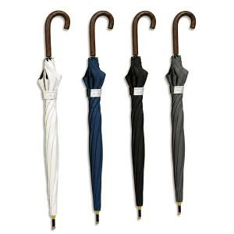

【상세/제작정보】 | <p><span style="font-size: 14pt;">※ 종이케이스 추가시 택배 입수량 10개입</span></p>

【인쇄/포장옵션】 | [손잡이] 실크, [원단] 실크 / 포장불가능

【공급단가】 | 수량 | 50~ | 100~ | 300~ | 1,000~ | 3,000~
*VAT별도 | 단가 | 11,650원 | 11,300원 | 10,760원 | 10,410원 | 9,870원

【상품 URL】 | https://www.synergygift.co.kr:443/src/goods_detail.php?gdno=48099

